المؤشرات الكلية

سوق العراق للاوراق المالية
جلسة الخميس 2025/9/25 |  |  |  | تقرير أسعار الأسهم المتداولة واخبار الشركات
الجلسة (170)

الاسهم المتداولة المدرجة و OTC |  |  | 2,522,915,850 |  |  | قيمة الأسهم المتداولة المدرجة و OTC |  | 948,125,451 |  |  | صفقات الشركات المدرجة وOTC | 647
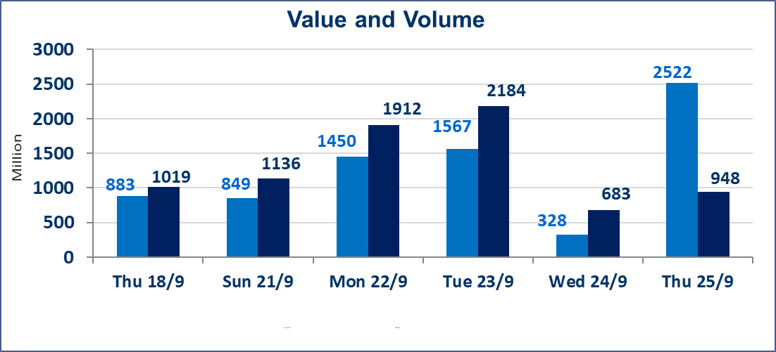
المؤشر60 ISX اليوم | 963.79 |  | نقطة |  |  | المؤشر15 ISX اليوم | 1128.31 | نقطة
المؤشر 60 ISX السابق | 967.60 |  | نقطة |  |  | المؤشر 15 ISX السابق | 1129.74 | نقطة
نسبة التغير | -0.39 |  | % |  |  | نسبة التغير | -0.13 | %
عدد النقاط | -3.81 |  | نقطة |  |  | عدد النقاط | -1.43 | نقطة

الشركات المدرجة | 104 | OTC | 11 | 115 |  | الشركات غير المتداولة المدرجة | 38 | OTC | 9 | 47
الشركات المتداولة | 44 | OTC | 1 | 45 |  | الشركات المرتفعة |  |  | 12
شركات الهيئة العامة |  |  |  | 11 |  | الشركات المنخفضة |  |  | 14
الموقوفة بقرار من هيأة الأوراق المالية |  |  |  | 11
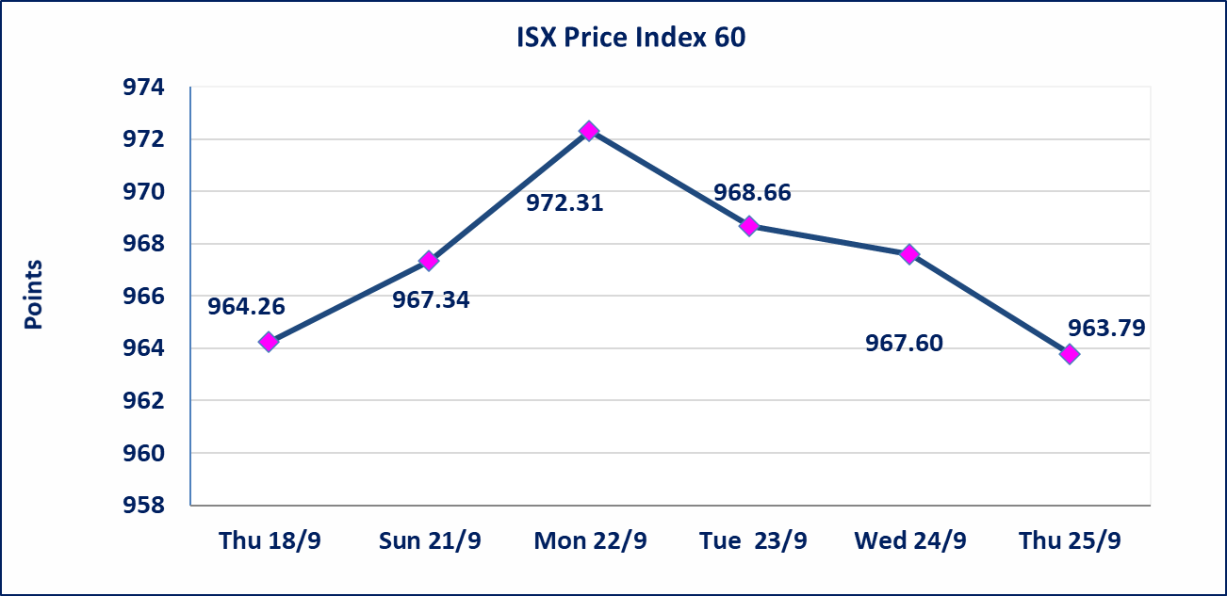
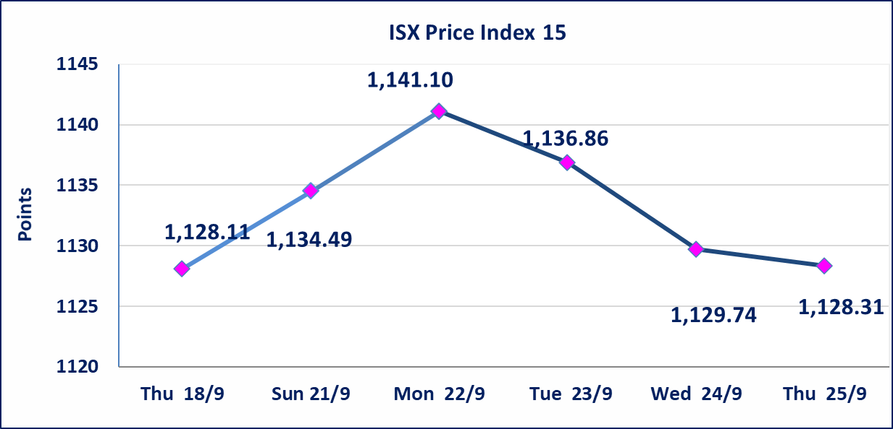

إستبعاد سعر | إستبعاد سعر سهم شركة الفلوجة لانتاج المواد الانشائية (3.170) دينار، ليكون سعر إغلاق الشركة (3.150) دينار.
إستبعاد سعر | إستبعاد سعر سهم شركة كندي لانتاج اللقاحات (3.170) دينار، ليكون سعر إغلاق الشركة (3.160) دينار.
سندات اعمار الاصدارية الاولى | ايقاف التداول على سندات اعمار الاصدارية الاولى (500) الف اعتبارا من جلسة 2025/9/25.
سندات بناء الاصدارية الاولى | ايقاف التداول على سندات بناء الاصدارية الاولى (1,000,000) اعتبارا من جلسة 2025/9/25.
الحد الأعلى والادنى للتغير في السعر | نسبة التغير في المنصة النظامية (15%)، نسبة التغير في المنصة الثانية (20%)، نسبة التغير في المنصة الثالثة (5%) إرتفاعاً وإنخفاضاً من سعر الاغلاق السابق.
Web site : www.isx-iq.net E-mail : info-isx@isx-iq.net |  |  |  |  | 07834000034 - 07711211522 : ص . ب :3607 العلوية الهاتف |  |  |  |  |  | بغداد /الكرادة/ قرب المسرح الوطني /مجاور مصرف الخليج التجاري

نسبة التغير
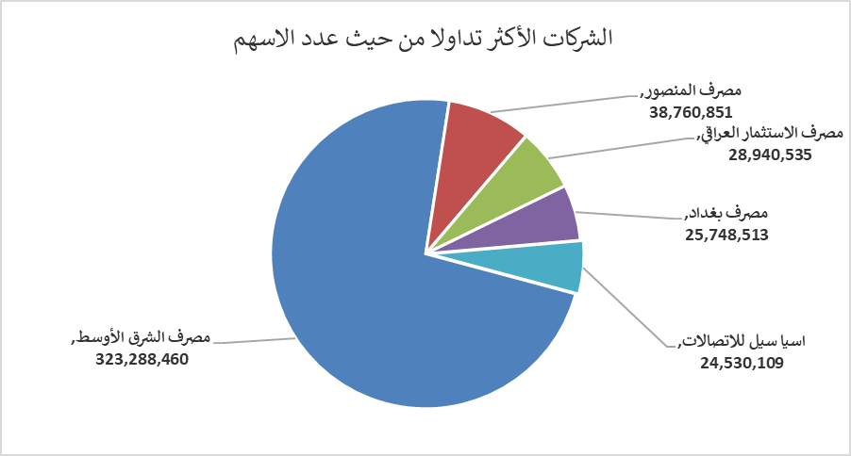
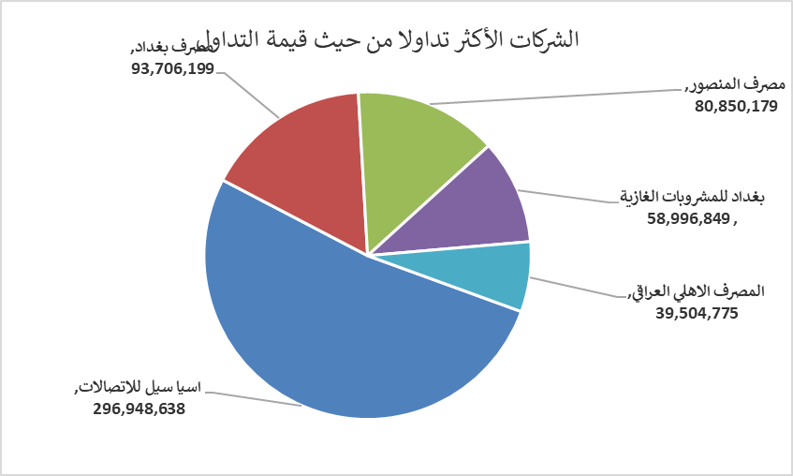
الشركات الأكثر ارتفاعاً وانخفاضاً

نسبة التغير لاسعار الاغلاق الاكثر ارتفاعاً |  |  |  | نسبة التغير لاسعار الاغلاق الاكثر انخفاضاً
اسم الشركة | اغلاق | التغير(%) | الاسهم المتداولة | اسم الشركة | اغلاق | التغير (%) | الاسهم المتداولة
الكندي لانتاج اللقاحات | 3.170 | 12.81 | 5,886,541 | مصرف الشرق الأوسط | 0.060 | -14.29 | 323,288,460
مصرف كوردستان الدولي الاسلامي | 1.080 | 8.00 | 183,918 | انتاج الالبسة الجاهزة | 2.050 | -6.82 | 701,834
مصرف الموصل | 0.170 | 6.25 | 2,107,524 | الخليج للتأمين | 0.670 | -4.29 | 30,800
فندق فلسطين | 24.150 | 5.00 | 201,521 | فندق أشور | 33.000 | -2.94 | 753
العراقية لصناعات الكارتون | 1.150 | 4.55 | 159,045 | الأمين للتأمين | 1.080 | -1.82 | 302,203

الشركات الاكثر نشاطا حسب الاسهم المتداولة (حجم التداول) |  |  |  | الشركات الاكثر نشاطا حسب القيمة المتداولة
اسم الشركة | اغلاق | التغير(%) | الاسهم المتداولة | اسم الشركة | اغلاق | التغير (%) | القيمة المتداولة
مصرف الشرق الأوسط | 0.060 | -14.29 | 323,288,460 | اسيا سيل للاتصالات | 12.100 | -0.17 | 296,948,638
مصرف المنصور | 2.080 | -0.48 | 38,760,851 | مصرف بغداد | 3.630 | -0.82 | 93,706,199
مصرف الاستثمار العراقي | 0.210 | 0.00 | 28,940,535 | مصرف المنصور | 2.080 | -0.48 | 80,850,179
مصرف بغداد | 3.630 | -0.82 | 25,748,513 | بغداد للمشروبات الغازية | 4.640 | -0.22 | 58,996,849
اسيا سيل للاتصالات | 12.100 | -0.17 | 24,530,109 | المصرف الاهلي العراقي | 3.990 | 1.01 | 39,504,775

